2026年部门预算

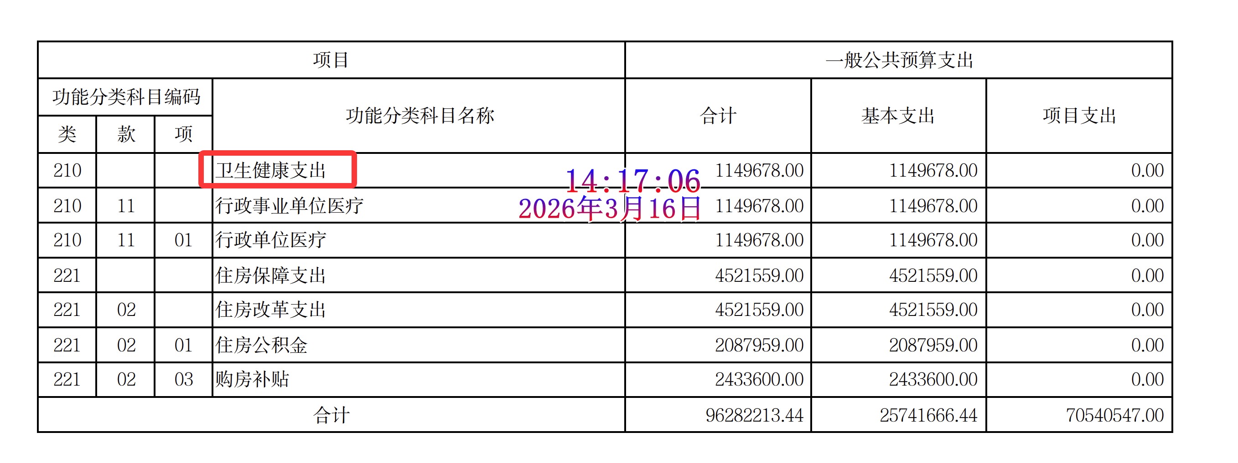
2026年度普陀区部门预算公开情况检查表

部门名称: 上海市普陀区司法局
公开网址：https://www.shpt.gov.cn/zhengwu/sfjbb-sfj/2026/69/202297/ebec36673355426b8b8a4f47bae97d29.pdf
2026年度部门预算公开检查内容 |  | 符合要求 | 问题截图
及时性 | 及时公开部门预算 | 是
内容规范性 | 封面 | 是
 | 目录 | 否 | 目录后有一页多余的空表页，建议删除
 | 主要职能 | 否 | 主要职能中部分文字未正常显示
 | 机构设置 | 是
 | 名词解释 | 是
 | 预算编制说明 | 否 | 1.预算编制说明中存在5处与2025年预算比较的描述，应该是与2026年预算相比 2.预算编制说明中“财政拨款收入支出增加的主要原因是工作量增加”后面漏了个句号 3.预算编制说明中第5点“信息化建设及运行维护等方面的支出。。”，存在连续两个句号 4.预算编制说明中第6点写：“2025年当年预算执行数为43269.3万元，2026年预算安排3845.49万元，比2025年预算执行数增加17.62%。”，3845.49 相比 43269.3 不可能是“增加17.62%”，而是大幅下降。 5.预算编制说明中第11点科目名称前后不一致。这里写的是：“医疗卫生与计划生育支出（210类）……”，但预算表里对应写的是：“卫生健康支出（210类）” 6.预算编制说明第12点开头写：“住房公积金（01项）208.8万元。”，但后面又写：“2026年预算安排201.50万元
 | 《部门财务收支预算总表》 | 是
 | 《部门收入预算总表》 | 是
 | 《部门支出预算总表》 | 是
 | 《部门财政拨款收支预算总表》 | 是
 | 《部门一般公共预算支出功能分类预算表》 | 是
 | 《部门政府性基金预算支出功能分类预算表》 | 是
 | 《国有资本经营预算支出功能分类预算表》 | 是
 | 《部门一般公共预算基本支出部门预算经济分类预算表》 | 是
 | 《部门“三公”经费和机关运行经费预算表》 | 是
 | 其他相关说明 | 是
 | 项目经费情况说明 | 否 | 项目经费情况说明“开展‘人民调解协议书检查’、优秀调解案例”活动。”，这里多了一个右引号

